상품제안서
내츄럴베이직 파스텔 그라데이션 8K 자동 곡자형 장우산 | 상품코드: S28172

 |  |  |  |  |  |  | 02-713-8555 | www.synergygift.co.kr
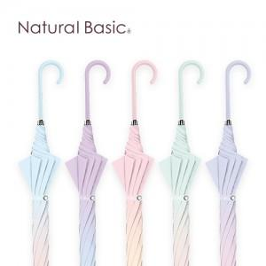

【상세/제작정보】

【인쇄/포장옵션】 | 실크, 원단1도인쇄 / OPP(비닐)

【공급단가】 | 수량 | 50~ | 100~ | 500~ | 1,000~ | 2,000~
*VAT별도 | 단가 | 11,900원 | 11,430원 | 10,880원 | 10,600원 | 10,410원

【상품 URL】 | https://www.synergygift.co.kr:443/src/goods_detail.php?gdno=28172

